상품제안서
초경량 폴딩 워터프루프 백팩 | 상품코드: S40523

 |  |  |  |  |  |  | 02-713-8555 | www.synergygift.co.kr
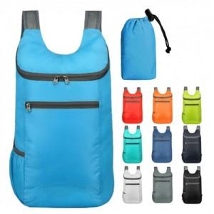

【상세/제작정보】 | <p><span style="font-size: 14pt;">※ 기본 실크인쇄는 파우치 1도인쇄 기준입니다.</span></p>

【인쇄/포장옵션】 | 실크, 가방1도인쇄 / 비닐지퍼백

【공급단가】 | 수량 | 50~ | 100~ | 500~ | 1,000~ | 2,000~
*VAT별도 | 단가 | 4,940원 | 4,860원 | 4,750원 | 4,560원 | 4,370원

【상품 URL】 | https://www.synergygift.co.kr:443/src/goods_detail.php?gdno=40523

